検索画面
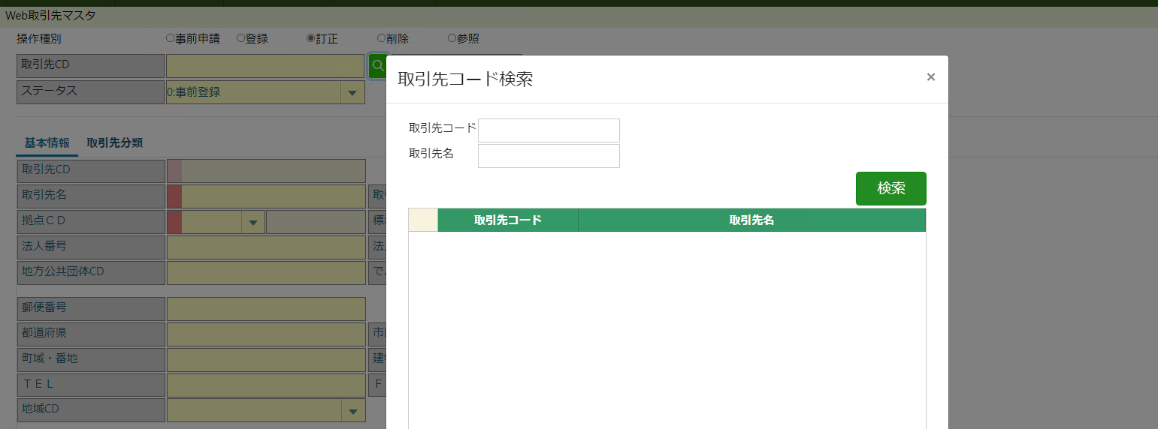
一覧照会画面がある項目の検索は、一覧照会画面を呼び出して欲しい。

OKパターン

NGパターン

エラー
インデックスが範囲を超えています。負でない値で、コレクションのサイズよりも小さくなければなりません。
パラメーター名:index

場所 System.ThrowHelper.ThrowArgumentOutOfRangeException(ExceptionArgument argument, ExceptionResource resource)
場所 CallSite.Target(Closure , CallSite , Object , Int32 )
場所 System.Dynamic.UpdateDelegates.UpdateAndExecute2[T0,T1,TRet](CallSite site, T0 arg0, T1 arg1)
場所 ASP._Page_Views_MSBBPA010_Page1_cshtml.Execute() 場所 d:\web\web_sub1\Views\MSBBPA010\Page1.cshtml:行 933
場所 System.Web.WebPages.WebPageBase.ExecutePageHierarchy()
場所 System.Web.Mvc.WebViewPage.ExecutePageHierarchy()
場所 System.Web.WebPages.StartPage.ExecutePageHierarchy()
場所 System.Web.WebPages.WebPageBase.ExecutePageHierarchy(WebPageContext pageContext, TextWriter writer, WebPageRenderingBase startPage)
場所 System.Web.Mvc.ViewResultBase.ExecuteResult(ControllerContext context)
場所 System.Web.Mvc.ControllerActionInvoker.InvokeActionResultFilterRecursive(IList`1 filters, Int32 filterIndex, ResultExecutingContext preContext, ControllerContext controllerContext, ActionResult actionResult)
場所 System.Web.Mvc.ControllerActionInvoker.InvokeActionResultFilterRecursive(IList`1 filters, Int32 filterIndex, ResultExecutingContext preContext, ControllerContext controllerContext, ActionResult actionResult)
場所 System.Web.Mvc.ControllerActionInvoker.InvokeActionResultWithFilters(ControllerContext controllerContext, IList`1 filters, ActionResult actionResult)
場所 System.Web.Mvc.Async.AsyncControllerActionInvoker.<>c__DisplayClass3_1.<BeginInvokeAction>b__1(IAsyncResult asyncResult)

なんとなくマスタ設定に起因するエラーと想定されるが、 何が原因かが不明なためもう少し詳細内容を出力できないか

